Estadísticas
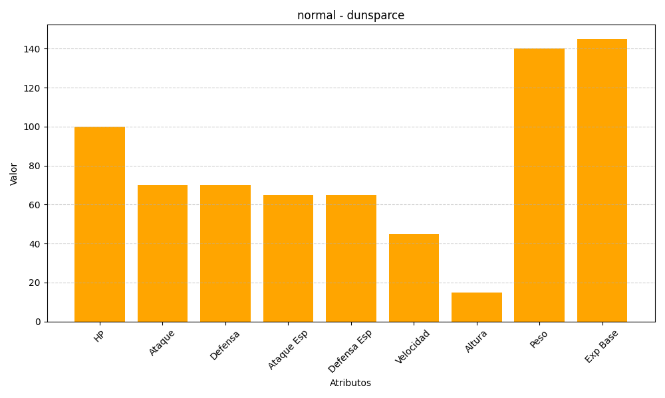
ID | Nombre | Tipo | HP | Ataque | Defensa | Ataque Especial | Defensa Especial | Velocidad | Altura | Peso | Experiencia Base
206 | dunsparce | normal | 100 | 70 | 70 | 65 | 65 | 45 | 15 | 140 | 145

